Sheet1
Mô tả lỗi / tính năng cần thêm | Chụp ảnh lỗi | Giải pháp
Chạy file db_manager bị ẩn mất 2 nút phân trang |  | Download lại file db_manager.py chạy lại là ok, mình đã fix
chạy lệnh python bị báo lỗi thiếu thư viện | 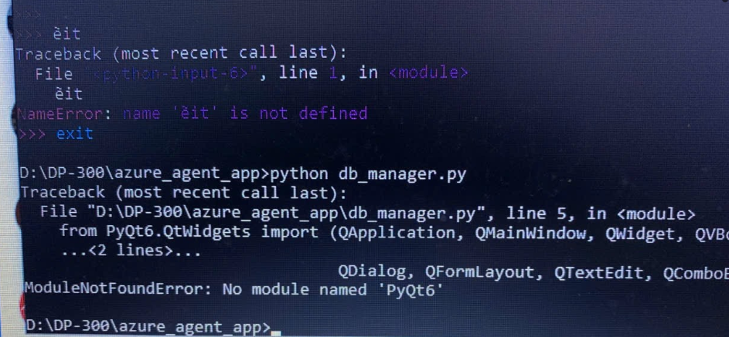 | .-Cài lại python, nhớ chọn pip và "lưu vào Environment Variables" -Lần đầu chạy app nhớ gõ lệnh cài thư viện: cd "thư mục azure_agent_app" pip install -r requirements.txt

